Характеристики серий Abraforce
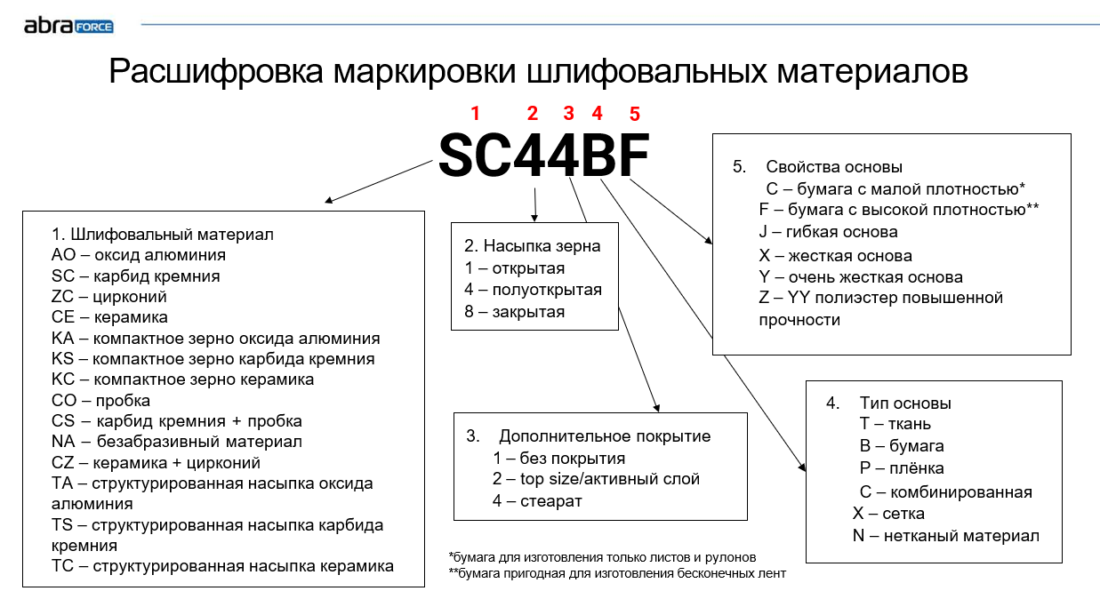
Бренд | Серия | Осн.применение | Цвет | Основа | Плотность | Особенности | Тип зерна | Зернистость
Abraforce | AO11BF | смолистые породы, МДФ, шпон | коричневый | бумага | F | открытая насыпка, бумага 250 г/м2 | AO | P40,60,80,100,120,150,180,220,240,280
Abraforce | AO41BF | тверые породы, МДФ, шпон | коричневый | бумага | F | полуоткрытая насыпка, бумага 300 г/м2 | AO | P40,50,60,80,100,120,150,180,220,240,280,320,400
Abraforce | AO44BF | грунт | серый | бумага | E | стеарат | AO | P240,320,400,500,600
Abraforce | SC41BF | МДФ, шпон, грунт | черный | бумага | E |  | SIC | P80,100,120,150,180,220,320
Abraforce | SC44BF | грунт | серый | бумага | E | стеарат | SIC | P240,320,400,500,600,800,1000
Abraforce | AO41TJ | массив, сталь, МДФ, шпон, грунт, цветные металлы | коричневый | ткань | J | полуоткрытая насыпка | AO | P60,80,100,120,150,180,220,240,320,400
Abraforce | AO81TJ | массив, сталь, МДФ, шпон, грунт, цветные металлы | коричневый | ткань | J | закрытая насыпка, только для ручных работ | AO | P40,60,80,100,120,150,180,240,320
Abraforce | AO41TX | универсальное приминение, массив,МДФ,сталь | коричневый | ткань | X | полуоткрытая насыпка | AO | P40,60,80,100,120,150,180,240
Abraforce | SC81TZ | плитные материалы МДФ, ДСП, Фанера, гипс | черный | ткань | Z | сегментные ленты, полный антистатик | SIC | P36,40,50,60,80,100,120,150
Abraforce | ZA81TX | нержавеющая сталь,сталь,цветные металлы,массив | синий | ткань | X | низкое/среднее давление прижима/закрытая насыпка | ZA | P40,60,80,100,120
Abraforce | ZA41TY | нержавеющая сталь,сталь,чугун,твердые породы | синий | ткань | Y | полуоткрытая насыпка/среднее давление прижима | ZA | P40,60,80
Abraforce | TA81TX | нержавеющая сталь,титан,цветные металлы | серый | ткань | J | сухое шлифование/низкое давление прижима | Структ AO | A160,A100,A65,A45,A30,A16,A6
Abraforce | TA81TJ | нержавеющая сталь,титан,цветные металлы | серый | ткань | J | сухое шлифование/среднее давление прижима | Структ AO | A100,A80,A65,A45,A30,A16,A6
Abraforce | TA81JJ | нержавеющая сталь,титан,цветные металлы | серый | ткань | J | сухое шлифование/среднее давление прижима | Структ AO | A16
Abraforce | TS81TJ | нержавеющая сталь,титан,цветные металлы | серый | ткань | J | сухое шлифование/среднее давление прижима | Структ SIC | A45,A16
Abraforce | TC81TY | нержавеющая сталь,титан,цветные металлы | светло - серый | ткань | Y | СОЖ/среднее давление прижима | Структ CER | A160,A100,A65,A30
Abraforce | AO81PJ | нержавеющая сталь,сталь, лак | желтый | Пленка | 5MIL | используется в рулонах и узких лентах | AO | 15µ (P1200), 9µ (P2500)
Abraforce | NA11NJ | нержавеющая сталь,цветные металлы,сталь | желтый | Нетканка |  | без абразива | б/а | б/а
Abraforce | AO81NY | нержавеющая сталь,сталь,цветные металлы |  | Нетканка |  | жесткая основа | AO | coarse, medium,very fine
Abraforce | AO81NX | нержавеющая сталь,сталь,цветные металлы |  | Нетканка |  | полужесткая основа | AO | coarse, medium, fine, very fine, ultra fine
Abraforce | AO81NJ | нержавеющая сталь,сталь,цветные металлы |  | Нетканка |  | гибкая/используется с напильниками | AO | coarse, medium, fine, very fine

